1.IDENTIFICACION
INFORMACIÓN GENERAL |  | INFORMACIÓN DEL ESTUDIO RESPECTIVO
 |  | NODO NÚMERO |  |  |  |  | 32066
 |  | INFORME NÚMERO |  |  |  |  | 1160
CONTRATISTA | UNIÓN TEMPORAL MOVILIDAD 2014 | ORDEN DE TRABAJO No. |  |  |  |  | PROGRAMACION BASICA
 |  | FECHA DE LA ORDEN DE TRABAJO |  |  |  |  | -
 |  | FECHA DE LA TOMA DE INFORMACIÓN |  |  |  |  | 160714
 |  | DÌA DE LA SEMANA
OBJETO DEL CONTRATO | REALIZAR LA TOMA DE INFORMACIÓN DE CAMPO, COMO INSUMO DEL PROGRAMA DE MONITOREO, SEGUIMIENTO Y PLANEACIÓN DEL TRÁNSITO Y EL TRANSPORTE DE BOGOTA D.C | TIPO DE ESTUDIO |  |  |  |  | VOLÚMENES POR TIPO DE VEHÍCULO
 |  | NOMBRE DEL ARCHIVO |  |  |  |  | 32066_AK_7_X_AC_45_140716_VOL.xlsx
 |  | CÓDIGO DEL ESTUDIO |  |  |  |  | VOL
 |  | LUGAR DE LA TOMA DE INFORMACIÓN
NÚMERO DE CONTRATO | 2072-2013 | COORDENADA X |  |  |  |  | LONGITUD
 |  | COORDENADA Y |  |  |  |  | LATITUD

FECHA DE INICIO DEL CONTRATO | 22-01-2014 | PROFESIONALES RESPONSABLES
 |  | CONSULTOR (DIRECTOR) |  |  |  |  | ING. MSC. SANDRA LUCIA NAVAS TEQUIA
 |  | CONSULTOR (COORDINADOR GENERAL) |  |  |  |  | ING. MSC. LUIS FERNANDO RUBIANO BARRERO
INTERVENTORÍA | UNIVERSIDAD NACIONAL DE COLOMBIA | CONSULTOR (EXPERTO EN TRÁNSITO Y TRANSPORTE) |  |  |  |  | ING. ESP. DIANA PAOLA PARADA
 |  | CONSULTOR (ING ANÀLISIS) |  |  |  |  | ING. GONZALO LOPEZ
 |  | INTERVENTORÍA (DIRECTOR) |  |  |  |  | ING. MSC. ARTURO ZARATE
 |  | INTERVENTORÍA (ESPECIALISTA) |  |  |  |  | ING. MSC. WILLIAM CASTRO
 |  | INTERVENTORÍA (RESIDENTE) |  |  |  |  | ING. JOSÉ EDWIN TORRES
OBJETO DEL CONTRATO | INTERVENTORÍA TÉCNICA, ADMINISTRATIVA Y FINANCIERA PARA LA TOMA DE INFORMACIÓN DE CAMPO COMO INSUMO DEL PROGRAMA DE MONITOREO, SEGUIMIENTO Y PLANEACIÓN DEL TRÁNSITO Y TRANSPORTE DE BOGOTÁ D.C. | SUPERVISOR SECRETARIA MOVILIDAD |  |  |  |  | ING. FABIAN GONZALEZ

 |  | VERSIONES DEL ESTUDIO
 |  | NÚMERO |  | FECHA | OBSERVACIONES
NÚMERO DE CONTRATO | 2072-2013 | Versión 0 |  | 23/07/14
 |  | Versión 0 |  | 28/07/14 | SE ATENDIERON OBSERVACIONES DE INTERVENTORÍA SEGÚN OFICIO FI-INT-CMTTUB14-377-14, SE DA RESPUESTA MEDIANTE OFICIO N° ICV-187-C-674. Se aclara que los movimientos presentados en la hoja 1. IDENTIFICACIÓN, tanto los mostrados en el esquema, en la tabla de movimientos aforados y en toda la base de procesamiento, se encuentran unificados. En la hoja 2. BASE, se revisó los volúmenes registrados para los movimientos y periodos señalados, para el movimiento 2B en autos en el periodo de las 19:30 Y 19:45 las variaciones responden a un comportamiento normal del trafico debido al reversible, observación hecha en el espacio de observaciones de toma de información en la versión original. En el periodo de las 06:30 horas en motos para el movimiento dos, las variaciones se deben a comportamientos normales del flujo vehicular durante las horas de máxima demanda. Para los demás movimientos y periodos señalados no se encuentra suceso alguno del porqué de las variaciones encontradas debido a que así se comportó el volumen vehicular durante la jornada
 |  | Versión 1
FECHA DE INICIO DEL CONTRATO | 21-01-2014 | Versión 3

 |  | DESCRIPCIÓN DE LA TOMA DE INFORMACIÓN
 |  | TIPO DE VEHÍCULO | FACTOR DE EQUIVALENCIA | MOVIMIENTOS AFORADOS |  |  | No. DE PERÍODOS | HORA
ESQUEMA |  |  |  | ACCESO | LENTA | RÁPIDA | HORARIO DEL PERÍODO No. 1 | 22:00-06:00
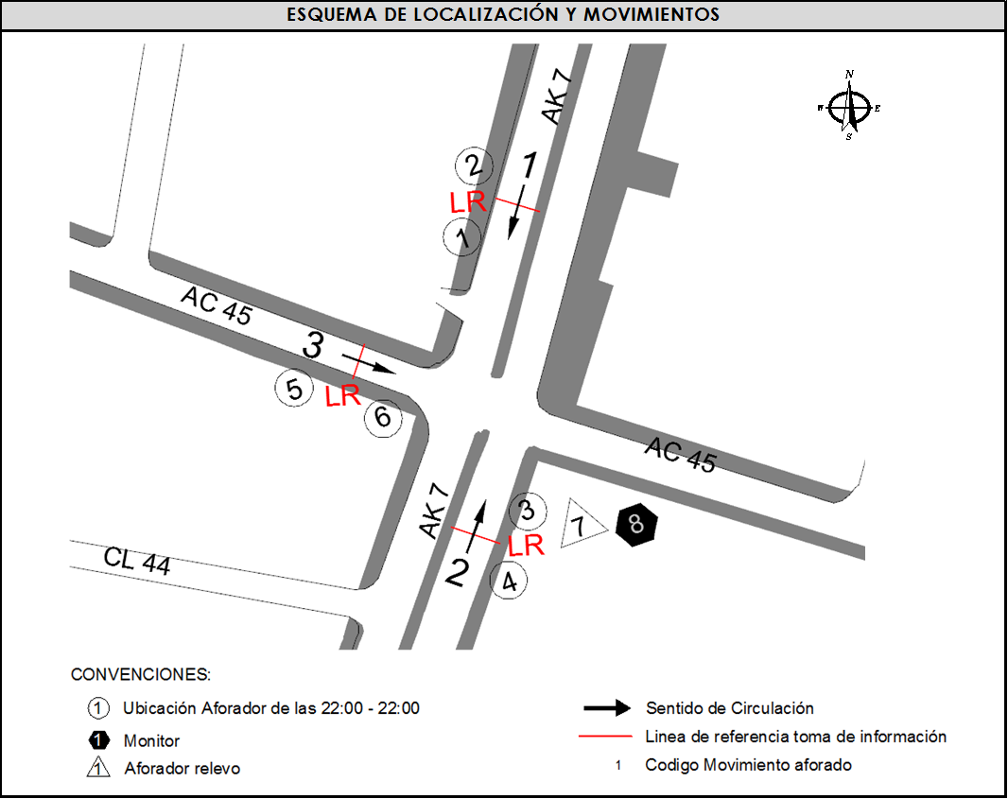 |  | L | 1 | NORTE | 1 |  | HORARIO DEL PERÍODO No. 2 | 06:00-14:00
 |  | C | 2 | SUR | 2 | 2B | HORARIO DEL PERÍODO No. 3 | 14:00-22:00
 |  |  |  | OESTE | 3 |  | No. DE HORAS TOMADAS |  | 24
 |  | BT | 2 | ESTE |  |  | HORARIO DE LA TOMA DE INFORMACIÓN |  | 22:00-22:00
 |  | B | 2 |  |  |  | No. DE EQUIPOS UTILIZADOS |  | 8
 |  |  |  | OBSERVACIONES DE LA TOMA DE INFORMACIÒN
 |  | AL | 2 | OBSERVACION |  |  |  |  |  | ACCESO
 |  | AT | 2.5 | DURANTE LA TOMA DE INFORMACIÓN SE PRESENTA LLUVIA EN EL PERIODO DE 15:00-15:50 HORAS. |  |  |  |  |  | TODOS
 |  | BA | 2.5 | A PARTIR DE LA 17:00 HORAS EMPIEZA PASO DE CONTRAFLUJO SEGÚN PLAN REVERSIBLE POR LA CARRERA 7, SE CAMBIA DE MOVIMIENTO 1 A 2B HASTA LAS 20:00 HORAS. |  |  |  |  |  | NORTE-SUR
 |  | ESP | 2
 |  | INT | 2 | SE EVIDENCIA AUMENTO EN EL VOLUMEN DE BICICLETAS EN EL PERÍODO DE 5:30-6:45 POR PERSONAS QUE SE DIRIGEN A SU TRABAJO O ESTUDIO EN ESTE TIPO DE VEHÍCULO. |  |  |  |  |  | SUR
 |  | C2P | 2.5
 |  | C2G | 2.5 | EN EL PERÍODO DE 18:30-20:00 SE EVIDENCIA UNA DISMINUCIÓN EN EL FLUJO VEHICULAR EN EL MOVIMIENTO 2 Y 2B, COMPORTAMIENTO NORMAL DEBIDO AL REVERSIBLE. |  |  |  |  |  | SUR
 |  | C3-C4 | 2.5
 |  | C5 | 2.5
 |  | >C5 | 2.5
 |  | M | 0.5
 |  | BIC | 0.3

 |  | ANALISIS PUNTUAL
 |  | LA INTERSECCIÓN DE LA AVENIDA CARRERA 7 CON CALLE 45 SE ENCUENTRA UBICADA EN EL SECTOR ESTE DE LA CIUDAD EN LA LOCALIDAD DE CHAPINERO. LA CARRERA 7 PERMITE LA CIRCULACIÓN EN SENTIDO NORTE-SUR Y VICEVERSA Y ESTA CONFORMADA POR UNA CALZADA DE TRES CARRILES PARA LA CIRCULACIÓN DE TRÁNSITO MIXTO EN CADA SENTIDO (INCLUYE TPC). LA CALLE 45 CORRESPONDE A UNA VÍA DE UNA CALZADA CON DOS CARRILES DE CIRCULACIÓN EN SENTIDO OESTE-ESTE, EL PASO DE ESTA VÍA POR LA INTERSECCIÓN ES A NIVEL. EL VOLUMEN TOTAL AFORADO DURANTE EL DÍA FUE DE 79.166 VEHÍCULOS MIXTOS, COMPUESTOS DE LA SIGUIENTE MANERA: EL 72,9 % CORRESPONDEN A VEHÍCULOS LIVIANOS, EL 16,1% MOTOS, EL 8,6% TRANSPORTE PÚBLICO COLECTIVO (COLECTIVOS, BUSETA / BUSETON, BUSES) Y EL 1,2% A VEHÍCULOS DE CARGA. LOS PERÍODOS DE MÁXIMA DEMANDA SE PRESENTAN ENTRE LAS 07:15 Y LAS 08:15 HORAS, Y ENTRE LAS 11:30 Y LAS 12:30 HORAS. LA HORA PICO TOTAL DE LA INTERSECCIÓN SE REGISTRA ENTRE LAS 11:30 Y LAS 12:30 HORAS, PERIODO EN EL QUE SE MOVILIZA UN TOTAL DE 5.713 VEHÍCULOS MIXTOS, DE LOS CUALES EL 74,6 % CORRESPONDE A VEHÍCULOS LIVIANOS, EL 14,9 % A MOTOS, EL 8,1 % A TRANSPORTE PUBLICO COLECTIVO Y MASIVO, EL 1,5% A CAMIONES Y FINALMENTE LAS BICICLETAS CON UNA PARTICIPACIÓN DEL 0,9%.

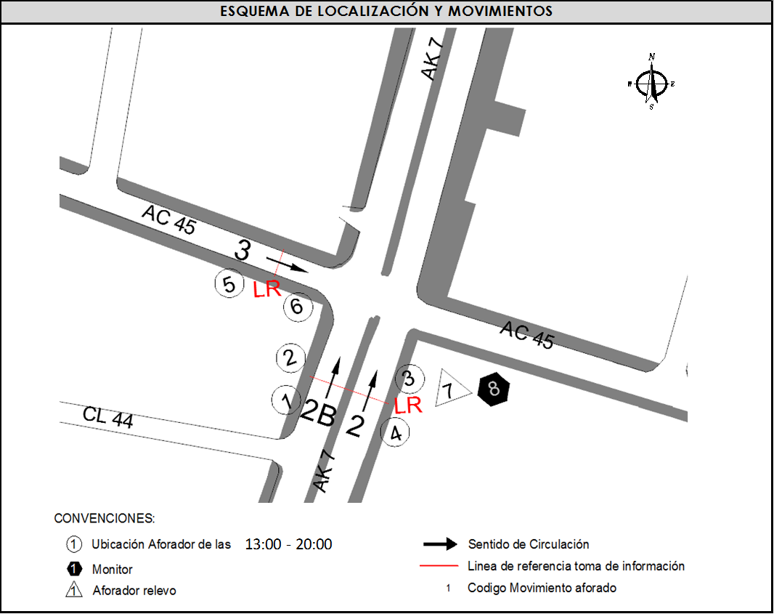 REVERSIBLE

 |  | REGISTRO FOTOGRÁFICO
 |  | 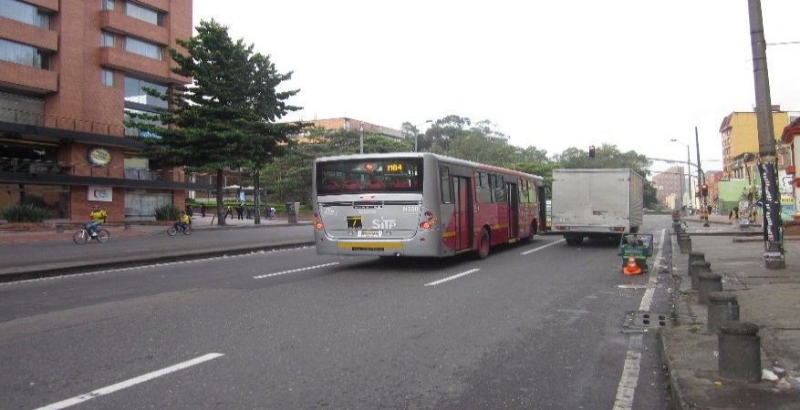 |  |  |  |  | 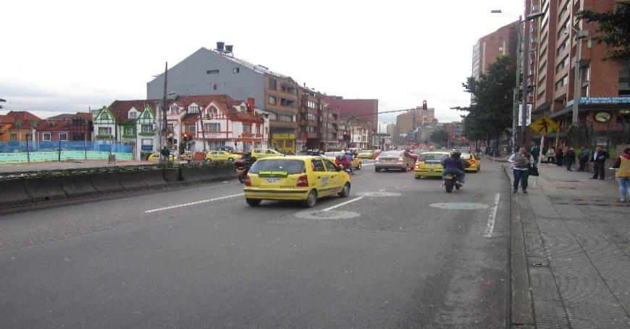

 |  | ACCESO NORTE |  |  |  |  | ACCESO SUR

 |  | 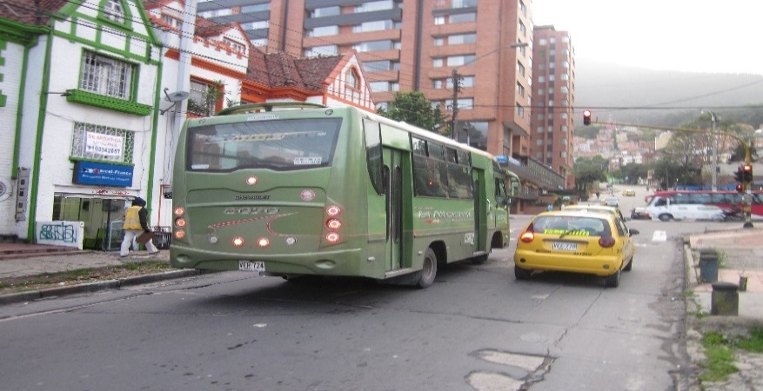

 |  | ACCESO OESTE

